Sheet1
■UACの有効無効

HKEY_LOCAL_MACHINE\SOFTWARE\Microsoft\Windows\CurrentVersion\Policies\System の EnableLUA が
0：無効
1：有効

■ユーザーアカウント制御の設定

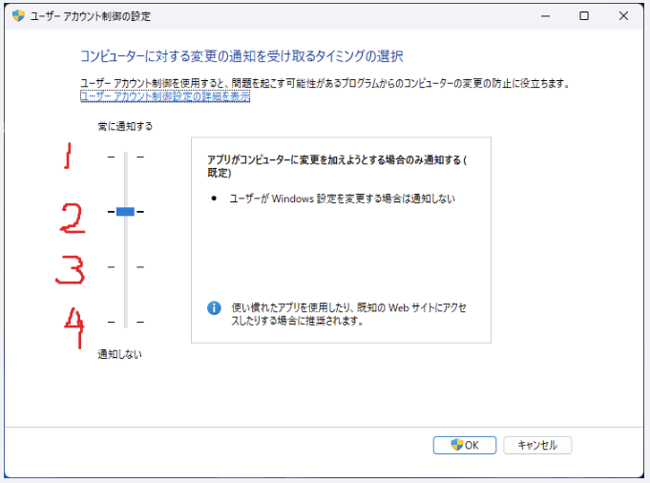

■アプリが管理者権限で起動しているかどうか見る方法

■各設定値/ログインユーザーでの管理者特権の値とGetTokenInformation関数の値の関係

UAC有効無効 | 起動方法 | ユーザー | ユーザーアカウント制御 | 管理者特権 | GetTokenInformationの値
0(無効) | 通常起動(スタートメニューでアプリをクリック) | 管理者ユーザー | 4 ※UACを無効にすると自動で0になるので、1,2,3にはできない | はい | TokenElevationTypeDefault
 |  | 一般ユーザー |  | いいえ | TokenElevationTypeDefault
 | 管理者として起動(スタートメニューで管理者として起動を選択) | 管理者ユーザー |  | はい | TokenElevationTypeDefault
 |  | 一般ユーザー |  | いいえ | TokenElevationTypeDefault
1(有効) | 通常起動(スタートメニューでアプリをクリック) | 管理者ユーザー | 1～4 | いいえ | TokenElevationTypeLimited
 |  | 一般ユーザー | 1～2 ※一般ユーザーでは3,4にはできない | いいえ | TokenElevationTypeDefault
 | 管理者として起動(スタートメニューで管理者として起動を選択) | 管理者ユーザー | 1～4 | はい | TokenElevationTypeFull
 |  | 一般ユーザー | 1～2 ※一般ユーザーでは3,4にはできない | はい | TokenElevationTypeFull
 |  |  | TokenElevationTypeDefault | UACが無効になっているか、標準ユーザーです
 |  |  | TokenElevationTypeFull | UACが有効になっており、昇格しています
 |  |  | TokenElevationTypeLimited | UACが有効になっており、昇格していません

